Bâtons
Diagramme en bâtons

Minéraux et oligo-éléments dans le fenouil

Exercice 1
Minéraux et oligo-éléments dans le fenouil pour 100 g
 | Element | Poids (g)
 | Potassium | 0.414
 | Phosphore | 0.05
 | Calcium | 0.049
 | Sodium | 0.052
 | Magnésium | 0,017 E-3
 | Fer | 0.073
 | Zinc | 0.002
 | Cuivre | 6.60E-05
 | Manganèse | 0,191 E-3
 | Sélénium | 7.00E-07

Rappel : 6,60 E-05 vaut 0,000066

Constituants en grammes d'une baguette de 100 g

Exercice 2

 | Composition de la baguette de pain pour 100 grammes
Tableau 1
 | glucides | 57,4 g
 | eau | 27,2 g
 | protéines | 8,6 g
 | fibres alimentaires | 2,9 g
 | lipides | 1,4 g

Créer le tableau 2 à partir du tableau 1

Remarque
On a du modifier le tableau 1 pour avoir des données numériques afin de pouvoir réaliser ensuite un graphique !
Tableau 2
 | Constituant | poids (g)
 | Glucides | 57.4
 | Eau | 27.2
 | Protéines | 8.6
 | Fibres alimentaires | 2.9
 | Lipides | 1.4

Créer les 2 graphiques ci-contre et ci-dessous | N'hésitez pas à jouer sur la taille, les polices, couleurs, étiquettes, légendes, titres en cliquant droit sur différentes zones du graphique

Constituants du fenouil
TAB 3 | Constituant | Poids (g)
 | Protéines | 1.24
 | Lipides | 0.2
 | Glucides | 7.29
 | Fibres | 3.1
 | Eau | 90.21
Constituants du fenouil
Protéines | 1.24
Lipides | 0.2
Glucides | 7.29
Fibres | 3.1
Eau | 90.21

Exercice 3
Tracer le graphe ci-après

Population des grandes villes françaises
Source : Insee, recensements de la population.
Classement | Ville | Population
1 | Paris | 2,243,833
2 | Marseille | 850,726
3 | Lyon | 484,344
4 | Toulouse | 441,802
5 | Nice | 343,304
6 | Nantes | 284,970
7 | Strasbourg | 271,782
8 | Montpellier | 257,351
9 | Bordeaux | 239,157
10 | Lille | 227,560
11 | Rennes | 207,178
12 | Reims | 179,992
13 | Le Havre | 175,497
14 | Saint-Étienne | 171,260
15 | Toulon | 164,532
16 | Grenoble | 155,637
17 | Dijon | 151,212
18 | Angers | 147,571
19 | Villeurbanne | 145,150
20 | Saint-Denis (La Réunion) | 145,022
21 | Le Mans | 142,626
22 | Nîmes | 142,205
23 | Aix-en-Provence | 141,438
24 | Brest | 141,303
25 | Clermont-Ferrand | 139,860
26 | Limoges | 139,150
27 | Tours | 134,817
28 | Amiens | 133,448
29 | Metz | 120,738
30 | Perpignan | 117,419
31 | Besançon | 116,914
32 | Boulogne-Billancourt | 114,205
33 | Orléans | 114,167
34 | Rouen | 110,933
35 | Mulhouse | 109,588
36 | Caen | 108,954 | Diagramme bâton. L'échelle est "écrasée" car Paris compte plus de 2 millions d'habitants
37 | Saint-Denis | 106,785
38 | Nancy | 105,421
Population des grandes villes françaises
39 | Saint-Paul | 103,346
40 | Argenteuil | 103,125
41 | Montreuil | 102,770
42 | Roubaix | 94,713
43 | Dunkerque | 92,005
44 | Tourcoing | 91,923
45 | Créteil | 89,985
46 | Avignon | 89,683
47 | Nanterre | 89,185
48 | Poitiers | 87,697
49 | Courbevoie | 87,469
50 | Fort-de-France | 87,216
51 | Versailles | 86,110
52 | Vitry-sur-Seine | 85,413
53 | Colombes | 85,398
54 | Asnières-sur-Seine | 82,327
55 | Aulnay-sous-Bois | 82,120
56 | Pau | 81,166
57 | Rueil-Malmaison | 79,426
58 | Saint-Pierre (La Réunion) | 79,228
59 | Aubervilliers | 76,087
60 | Champigny-sur-Marne | 75,510

 |  |  | Diagramme bâton. L'échelle est moins "écrasée" car Paris et Marseille ont été supprimées

Circulaire
Diagramme circulaire ou en secteurs

Exercice 1 (à partir du tableau 1 qui est donné)
TAB 1 | Composition du fenouil cru pour 100 grammes

 | Protéines | 1,24 g |  | Attention ! Les cases de la colonne 2 de ce tableau 1 ne sont pas des valeurs numériques !
 | Lipides | 0,2 g
 | Glucides | 7,29 g
 | Fibres | 3,1 g
 | Eau | 90,21 g
Répartition en % des contituants du fenouil cru
Remarque : on n'est pas obligé de créer une colonne pourcentage : on peut sélectionner les étiquettes de données puis clic droit "mise en forme" et cocher "pourcentage".
Il faut donc créer le tableau 2 à partir du tableau 1
TAB 2 | Constituant | Poids (g)
 | Protéines | 1.24
 | Lipides | 0.2
 | Glucides | 7.29
 | Fibres | 3.1
 | Eau | 90.21

Il faut ensuite créer le tableau 3 à partir du tableau 2 avec le total et les pourcentages calculés
TAB 3 | Constituant | Poids | Pourcentage
 | Protéines | 1.24 | 14.20%
 | Lipides | 0.2 | 2.29%
 | Glucides | 7.29 | 83.51%

 | TOTAL | 8.73

Créer le graphique ci-contre
Sélectionnez insertion/secteurs

Reamraque : on n'est pas obligé de créer une colonne pourcentage : on peut sélectionner les étiquettes de données

Répartition du poids (g) des constituants du fenouil cru
Exercice 2
Créer le graphique ci-après

Exercice 3

Tableau 1

 | Composition de la baguette de pain pour 100 grammes

 | glucides | 57,4 g
 | eau | 27,2 g | Remarque : ce tableau ne permet pas de réaliser un graphique
 | protéines | 8,6 g
 | fibres alimentaires | 2,9 g
 | lipides | 1,4 g

Créer le tableau 2 à partir du tableau 1

Répartition en % massique des constituants du pain
Tableau 2
 | Composition de la baguette de pain pour 100 grammes

 | Constituant | Poids (g) | Pourcentage
 | Glucides | 57.4 | 58.87%
 | Eau | 27.2 | 27.90%
 | Protéines | 8.6 | 8.82%
 | Fibres alimentaires | 2.9 | 2.97%
 | Lipides | 1.4 | 1.44%

 | TOTAL | 97.5

Créer le graphique des constituants du pain
Conseil : une fois le graphique créé, vous pouvez le cliquer droit puis "rotation 3 D" pour faire tourner le "camembert" dans l'espace.

Exercice 4
Créer 2 graphiques circulaires à partir de tableaux que vous aurez créés.

Anneaux
Exemple

 | Type de placement | Valeur en euros
 | Actions françaises | 2000
 | Actions européennes | 1200
 | SICAV | 6000
 | Obligations françaises | 4000

Répartition d'un portefeuille en % de la valeur financière

Radar
Graphiques avancés
Le graphique radar est adapté lorsqu'on doit représenter des paramètres caractéristiques d'objets à comparer et qui ont des valeurs définies sur une même plage (personne, objet…) Exemple : vous avez un appareil photo avec des paramètres notés de 0 à 10 : rapidité, netteté, couleur, profondeur de champ,... ce type de graphique est adapté pour comparer les données de plusieurs appareils

Exercice 1
 | Une étude note de 0 à 10 des appareils photos sur des caractéristiques précises (luminosité, couleur,…)

 |  | Luminosité | Couleur | Netteté | Rapidité | Pixels
 | Appareil 1 | 5 | 10 | 7 | 10 | 9
 | Appareil 2 | 7 | 8 | 10 | 8 | 6
 | Appareil 3 | 6 | 5 | 6 | 5 | 10
 | Appareil 4 | 10 | 8 | 8 | 8 | 6
 | Appareil 5 | 8 | 6 | 9 | 6 | 8
 | Appareil 6 | 5 | 7 | 10 | 10 | 9
 | Appareil 7 | 8 | 9 | 10 | 10 | 10
 | Appareil 8 | 6 | 8 | 8 | 6 | 8
 | Appareil 9 | 7 | 8 | 5 | 8 | 9
 | Appareil 10 | 9 | 7 | 8 | 9 | 10

 |  | Voici un diagramme radar pour les appareils N°1 et N°10

Exercice 2
Réaliser les graphiques des autres appareils en changeant les couleurs et les légendes

Exercice 3
Réaliser 2 nouveaux graphiques radars à partir de tableaux que vous aurez vous-même créés.

Courbe nuage de points
Les courbes permettent de donner une tendance à partir de points reliés entre eux. Les points sont placés sur le graphique puis reliés entre eux par des segments. Attention ! Pour tracer des fonctions mathématiques : utiliser nuages de points puis lisser la courbe. Attention relier des points entre eux n'a pas toujours un sens !

Rappel : axe des abscisses : axe horizontal ; axe des ordonnées : axe vertical.

 |  |  |  |  |  | Le type de graphique "Courbes" est utilisé ci-dessous
Exercice 1
Dosage d'une espèce A en solution
Dosage d'une espèce A en solution

 | Temps (min) | Concentration (mol.L-1)
 | 0 | 1.5
 | 1 | 1.48
 | 2 | 1.42
 | 3 | 1.41
 | 4 | 1.38
 | 5 | 1.34
 | 6 | 1.29
 | 7 | 1.24
 | 8 | 1.18
 | 9 | 1.1
 | 10 | 0.95
 | 11 | 0.9
 | 12 | 0.8
 | 13 | 0.7
 | 14 | 0.62
 | 15 | 0.51
 | 16 | 0.42
 | 17 | 0.4
 | 18 | 0.37
 | 19 | 0.35
 | 20 | 0.28
On mesure la concentration d'une espèce A à intervalles de temps réguliers.
Créer les graphiques ci-contre
Dosage d'une espèce A en solution

Le type de graphique "Nuage de points" est utilisé ci-contre

Tracé de la droite d'équation y=3x+2

Exercice 2

Représentation de la droite d'équation y = 3x+2

x | f(x)
-20 | -58
-15 | -43
-10 | -28
-5 | -13
-3 | -7
-1 | -1
0 | 2
0.1 | 2.3
0.5 | 3.5
1 | 5
1.5 | 6.5
2 | 8
4 | 14
8 | 26
10 | 32
15 | 47
20 | 62
40 | 122

Créer le graphique ci-contre

 |  |  | Attention au choix du type de graphique ! |  | Le graphe ci-dessus est bon (nuage de points) |  |  | Le graphe ci-dessus est faux ! (courbes)
 |  |  |  |  | Les abscisses sont à l'échelle ! |  |  | L'échelle des abscisses ne va pas : il y a le même intervalle entre chaque valeur d'abscisse de point !

Exercice 3

Représentation de la fonction logarithme népérien Ln(x) définie sur ]0;+infini[ |  |  |  | Fonction Excel à utiliser : LN(valeur)
Il faut créer un tableau de valeurs
x | f(x)
1E-20 | -46.05170186
1E-10 | -23.02585093
0.0000001 | -16.118095651
0.00001 | -11.512925465
0.0001 | -9.210340372
0.001 | -6.907755279
0.01 | -4.605170186
0.1 | -2.302585093
0.5 | -0.69314718056
1 | 0
1.5 | 0.40546510811
2 | 0.69314718056
4 | 1.3862943611
8 | 2.0794415417
10 | 2.302585093
15 | 2.7080502011
20 | 2.9957322736
40 | 3.6888794541
100 | 4.605170186
200 | 5.2983173665
500 | 6.2146080984
600 | 6.3969296552
1000 | 6.907755279

Le bon graphique avec nuage de points ci-dessous |  |  |  |  |  |  | Le mauvais graphique avec "courbes" ci-dessous (la courbe n'est pas lissée et consiste uniquement en des tracés de segments entre les points). Les abscisses ne sont pas à l'échelle !
f(x)= Ln(x)

Exercice 4
Tracer la fonction Racine carrée de x définie sur [0; +infini] |  | Fonction Excel à utiliser : RACINE(valeur)
Conseil : réaliser un tableau de valeurs.

Exercice 5
Tracer la fonction f(x)=x*x définie sur R
Conseil : réaliser un tableau de valeurs.

Graphique à double échelle
Réaliser un graphique à double échelle
Sélectionner tout le tableau
puis : insertion/graphique
Choisir : nuage de points
Les deux graphiques s'affichent ; cliquer le graphique du "nombre de commerciaux" : tous les points du graphique sont alors sélectionnés.
Puis clic droit et choisir "Mettre en forme une série de données"
Choisir ensuite le menu "Axe" et cochez, à droite "Axe secondaire".
Un second axe apparait alors, avec des valeurs adaptées à cette série.
Vous pouvez changer l'échelle des axes : sélectionner l'axe que vous voulez modifier puis cliquer droit sur "Format de l'axe", puis sélectionner le menu "Axe" : changer alors les paramètres (unité principale, min, max...)
Reproduire le graphe ci-dessous.

Année | Ventes en euros | Nombre de commerciaux dans l'entreprise
2013 | 350,000 | 7
2014 | 350,000 | 7
2015 | 380,000 | 7
2016 | 460,000 | 7
2017 | 790,000 | 9
2018 | 1,200,000 | 10
2019 | 1,350,000 | 12
2020 | 1,600,000 | 14

Ventes en euros et nombre de commerciaux

Graphiques groupés
Graphiques groupés

Exercice 1
Regardez bien le tableau de données puis le graphique proposé. Puis, reproduisez ce dernier.

 |  |  | Type d'objet | T1 | T2 | T3
 |  |  | Prix en euros | 25 | 16 | 23
 |  |  | Nombre d'achats | 3 | 7 | 4

Prix et nombre de ventes des objets
 | Prix en euros | Nombre d'achats
T1 | 25 | 3
T2 | 16 | 7
T3 | 23 | 4

Exercice 2
Regardez bien le tableau de données puis le graphique proposé. Puis, reproduisez ce dernier.

Type d'objet | Prix | Nombre d'achats
T1 | 25 | 3
T2 | 16 | 7
T3 | 23 | 4
Prix et nombre de ventes des objets
 | Prix | Nombre d'achats
T1 | 25 | 3
T2 | 16 | 7
T3 | 23 | 4

Exercice 3
Regardez bien le tableau de données puis le graphique proposé.
Vous observerez que le premier graphique n'est pas adapté car, comme il y a une seule échelle les valeurs "vertes" sont écrasées et donc non visibles
 |  |  | Type d'objet | T1 | T2 | T3
 |  |  | Prix en euros | 2500 | 1600 | 2300
 |  |  | Nombre d'achats | 300 | 7 | 4

Reproduisez les 2 graphiques l'un après l'autre.

Graphe 1 ( Ce graphique est non adapté car il n'y a qu'une seule échelle de données)

Prix et nombre d'achats
 | Prix en euros | Nombre d'achats
T1 | 2500 | 300
T2 | 1600 | 7
T3 | 2300 | 4

Graphe 2 (Ce graphique est adapté car il présente 2 échelles différentes)

Prix et nombre d'achats
 | Prix en euros | Nombre d'achats
T1 | 2500 | 300
T2 | 1600 | 7
T3 | 2300 | 4

Histogrammes empilés
Histogrammes groupés
Les histogrammes groupés vont permettre de faire apparaître plusieurs données simultanément. Exemple : on s'intéresse aux clubs de football de ligue 1 et on veut représenter simultanément le nombre de matches gagnés, perdus et nuls (égalité).
Sélectionnez ces 3 colonnes puis sélectionnez le graphique de votre choix.
Exercice 1
Créer les 2 graphiques ci-après à partir du tableau ci-dessous

 | Rang | Club | pts | Joués | Gagnés | Nuls | Perdus | Marqués | Encaissés | Différence
 | 1 | Paris SG | 67 | 32 | 20 | 7 | 5 | 57 | 20 | 37
 | 2 | Marseille | 61 | 33 | 18 | 7 | 8 | 37 | 32 | 5
 | 3 | Lyon | 59 | 33 | 17 | 8 | 8 | 54 | 35 | 19
 | 4 | Saint-Etienne | 54 | 32 | 14 | 12 | 6 | 51 | 25 | 26
 | 5 | Nice | 54 | 32 | 15 | 9 | 8 | 48 | 37 | 11
 | 6 | Lille | 53 | 32 | 14 | 11 | 7 | 48 | 31 | 17
 | 7 | Montpellier | 48 | 33 | 14 | 6 | 13 | 50 | 43 | 7
 | 8 | Lorient | 47 | 32 | 12 | 11 | 9 | 52 | 51 | 1
 | 9 | Bordeaux | 46 | 32 | 11 | 13 | 8 | 33 | 28 | 5
 | 10 | Rennes | 42 | 32 | 12 | 6 | 14 | 43 | 47 | -4
 | 11 | Toulouse | 41 | 32 | 10 | 11 | 11 | 40 | 41 | -1
 | 12 | Bastia | 39 | 32 | 11 | 6 | 15 | 43 | 60 | -17
 | 13 | Reims | 37 | 32 | 9 | 10 | 13 | 31 | 37 | -6
 | 14 | Valenciennes | 37 | 32 | 9 | 10 | 13 | 41 | 48 | -7
 | 15 | Ajaccio | 35 | 32 | 8 | 13 | 11 | 33 | 41 | -8
 | 16 | Evian TG | 34 | 32 | 8 | 10 | 14 | 38 | 46 | -8
 | 17 | Sochaux | 32 | 32 | 8 | 8 | 16 | 32 | 50 | -18
 | 18 | Nancy | 31 | 32 | 7 | 10 | 15 | 30 | 48 | -18
 | 19 | Brest | 29 | 33 | 8 | 5 | 20 | 29 | 51 | -22
 | 20 | Troyes | 25 | 32 | 4 | 13 | 15 | 36 | 55 | -19

Exercice 1 | Reproduisez le graphique suivant
Répartion des matches perdus, nuls ou gagnés

Exercice 2 | Reproduisez le graphique suivant

Buts marqués et encaissés

Bulles
Buts marqués et salaire
Diagramme bulles

Exercice 1
Créer le graphique ci-contre

 | Joueur | buts marqués | salaire
 | N1 | 12 | 120
 | N2 | 9 | 100
 | N3 | 6 | 80
 | N4 | 4 | 20
 | N5 | 7 | 30
 | N6 | 10 | 35
 | N7 | 3 | 45
 | N8 | 5 | 79
 | N9 | 4 | 90
 | N10 | 3 | 68

Analyse : Que cherche-t-on à analyser ? Quelle conclusion tirer ?

Pour changer les couleurs des bulles : clic droit puis "Mise en forme série de données"/remplissage/couleurs différentes ou couleur automatique.
Pour réduire la taille des boules pour qu'elles ne se chevauchent pas trop : clic droit sur le graphique/format de la série de données/taille des diamètres des bulles à l'échelle de 80%.
Pour avoir des boules d'autant plus grosses que la valeur est grande : clic droit/sélectionner des données/sélectionner à la souris la série de données/ puis modifier/ taillle : enlever ={1.1.1.1.1.1.1.1.1.1} puis sélectionner les valeurs (ici les buts marqués car plus il y a de buts marqués plus la boule sera grosse) .

Valeurs de x : ce sont les salaires
Valeurs de Y : ce sont les buts marqués
Taille : c'est le nombre de buts marqués (on veut une boule d'autant plus grande que le nombre de buts marqués est grand.

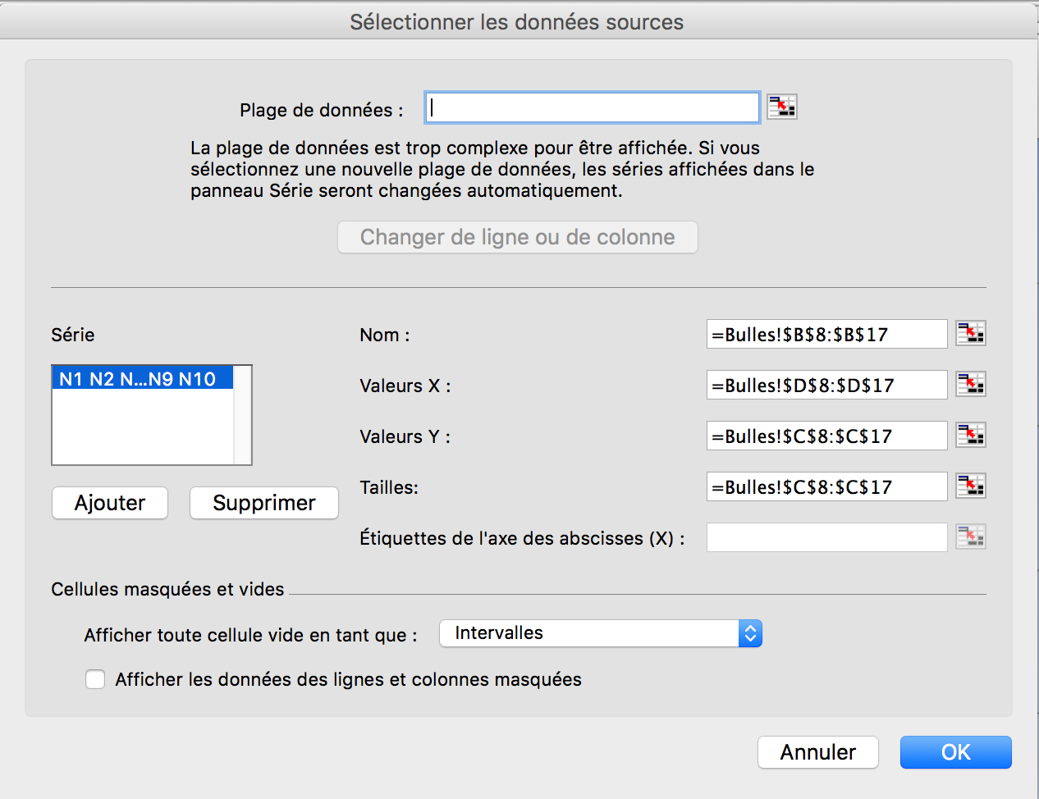

Exercice 2
Créer un graphique "bulles" en vous inspirant du tableau ci-après.

 | Source : Insee, recensements de la population.
 | Classement | Ville | Population
 | 1 | Paris | 2,243,833
 | 2 | Marseille | 850,726
 | 3 | Lyon | 484,344
 | 4 | Toulouse | 441,802
 | 5 | Nice | 343,304
 | 6 | Nantes | 284,970
 | 7 | Strasbourg | 271,782
 | 8 | Montpellier | 257,351
 | 9 | Bordeaux | 239,157
 | 10 | Lille | 227,560

Population des grandes villes françaises

 |  |  |  | Remarque : Ici toutes les bulles ont la même taille

Les erreurs à éviter
 |  | Quelques exemples de graphiques à éviter !!

Alsace | 307
Aquitaine | 517
Auvergne | 216
Bourgogne | 307
Bretagne | 492
Centre | 441
Champagne-Ardenne | 195
Corse | 80
Franche-Comté | 175
Île-de-France | 1,491
Languedoc-Roussillon | 460
Limousin | 123
Lorraine | 287
Midi-Pyrénées | 427
Nord-Pas-de-Calais | 447
Basse-Normandie | 234
Haute-Normandie | 275
Pays de la Loire | 591
Picardie | 262
Poitou-Charentes | 309
Provence-Alpes-Côte d'Azur | 987
Rhône-Alpes | 1,011

Diagramme en anneau
Il n'a pas de titre
On ne sait pas ce qui est représenté
Il y a trop de portions représentées (22) donc cela devient illisible
Les couleurs sont trop proches

Classement des clubs de ligue 1
Paris SG | 67
Marseille | 61
Lyon | 59
Saint-Etienne | 54
Nice | 54
Lille | 53
Montpellier | 48
Lorient | 47
Bordeaux | 46
Rennes | 42
Toulouse | 41
Bastia | 39
Reims | 37
Valenciennes | 37
Ajaccio | 35
Evian TG | 34
Sochaux | 32
Nancy | 31
Brest | 29
Troyes | 25

On ne sait pas ce qui est représenté verticalement (nombre de points)
On ne sait pas ce qui est représenté horizontalement (clubs)
On ne doit pas relier les différents points il n'y a pas de valeurs entre deux points consécutifs (les points correspondent à des villes !)

Nombre de joueurs | 14
Gagnants | 12
Perdants | 16

Répartition par genre des populations européennes
 | Hommes | Femmes
Allemagne | 40618773.366 | 42107852.634
Espagne | 23181919.722 | 23745043.278
France | 31116979.52 | 33174300.48
Italie | 29641274.622 | 31349002.378
Royaume-Uni | 31126178.645 | 32010086.355

Le graphique ci-contre n'apporte pas d'information marquante. C'est le choix des données qui pose problème ici. En effet, la répartition par genre, de pays voisins de l'union européenne est quasiment identique. Les pyramides sont donc presque identiques.

Exercice 1
Répartition du nombre de matchs gagnés, nuls et perdus par équipes
 |  |  |  |  |  |  |  |  |  |  | a
Exercice 1
Créer 3 graphiques de types différents et appropriés à partir du tableau ci-après ou d'une partie de celui-ci.
Vocabulaire
Exemple :
Soit le résultat du match : Marseille / Nice 2-1 :
Marseille a marqué 2 buts
Nice a encaissé 2 buts
Nice a marqué 1 but
Marseille a encaissé 1 but
Marseille a gagné
Nice a perdu.
Quand les 2 équipes ont marqué le même nombre de buts il n'y a ni vainqueur ni perdant : on dit qu'il y a match nul.
Une victoire rapporte 3 points
Un match nul rapporte 1 point
Une défaite rapporte 0 point
La différence de buts correspond à la différence entre le nombre de buts marqués et le nombre de buts encaissés.
Buts marqués VS buts encaissés
Conseil : vous pouvez réaliser des calculs préalables sur le tableau (nouvelles cellules, colonnes ou lignes, filtres, tris...).
Comparaison des profils "victoir, nul, défaite" des 3 meilleurs équipes
 | Rang de classement | Club | Points gagnés | Match joués | Matches gagnés | Matches nuls | Matches perdus | Buts marqués | Buts encaissés | Différence de buts
 | 1 | Paris SG | 67 | 32 | 20 | 7 | 5 | 57 | 20 | 37
 | 2 | Marseille | 61 | 33 | 18 | 7 | 8 | 37 | 32 | 5
 | 3 | Lyon | 59 | 33 | 17 | 8 | 8 | 54 | 35 | 19
 | 4 | Saint-Etienne | 54 | 32 | 14 | 12 | 6 | 51 | 25 | 26
 | 5 | Nice | 54 | 32 | 15 | 9 | 8 | 48 | 37 | 11
 | 6 | Lille | 53 | 32 | 14 | 11 | 7 | 48 | 31 | 17
 | 7 | Montpellier | 48 | 33 | 14 | 6 | 13 | 50 | 43 | 7
 | 8 | Lorient | 47 | 32 | 12 | 11 | 9 | 52 | 51 | 1
 | 9 | Bordeaux | 46 | 32 | 11 | 13 | 8 | 33 | 28 | 5
 | 10 | Rennes | 42 | 32 | 12 | 6 | 14 | 43 | 47 | -4
 | 11 | Toulouse | 41 | 32 | 10 | 11 | 11 | 40 | 41 | -1
 | 12 | Bastia | 39 | 32 | 11 | 6 | 15 | 43 | 60 | -17
 | 13 | Reims | 37 | 32 | 9 | 10 | 13 | 31 | 37 | -6
 | 14 | Valenciennes | 37 | 32 | 9 | 10 | 13 | 41 | 48 | -7
 | 15 | Ajaccio | 35 | 32 | 8 | 13 | 11 | 33 | 41 | -8
 | 16 | Evian TG | 34 | 32 | 8 | 10 | 14 | 38 | 46 | -8
 | 17 | Sochaux | 32 | 32 | 8 | 8 | 16 | 32 | 50 | -18
 | 18 | Nancy | 31 | 32 | 7 | 10 | 15 | 30 | 48 | -18
 | 19 | Brest | 29 | 33 | 8 | 5 | 20 | 29 | 51 | -22
 | 20 | Troyes | 25 | 32 | 4 | 13 | 15 | 36 | 55 | -19

Exercice 2
Créer 3 graphiques de types différents à partir de tableaux que vous aurez créés.
Nombre d'EC par département au cours du temps
Repartition des EC par département au cours du temps
Répartition du nombre d'ec par départements en 2017
 | NOM_DEPT | N_DEP | NB_EC_2010_01_01 | NB_EC_2013_03_05 | NB_EC_2016_02_22 | NB_EC_2017_02_20
 | LOIRE-ATLANTIQUE | 44 | 355 | 346 | 337 | 337
 | MAINE-ET-LOIRE | 49 | 188 | 190 | 175 | 168
 | MAYENNE | 53 | 59 | 60 | 52 | 54
 | SARTHE | 72 | 90 | 86 | 81 | 81
 | VENDEE | 85 | 142 | 152 | 156 | 154
 |  |  | 834 | 834 | 801 | 794

Exercice 2
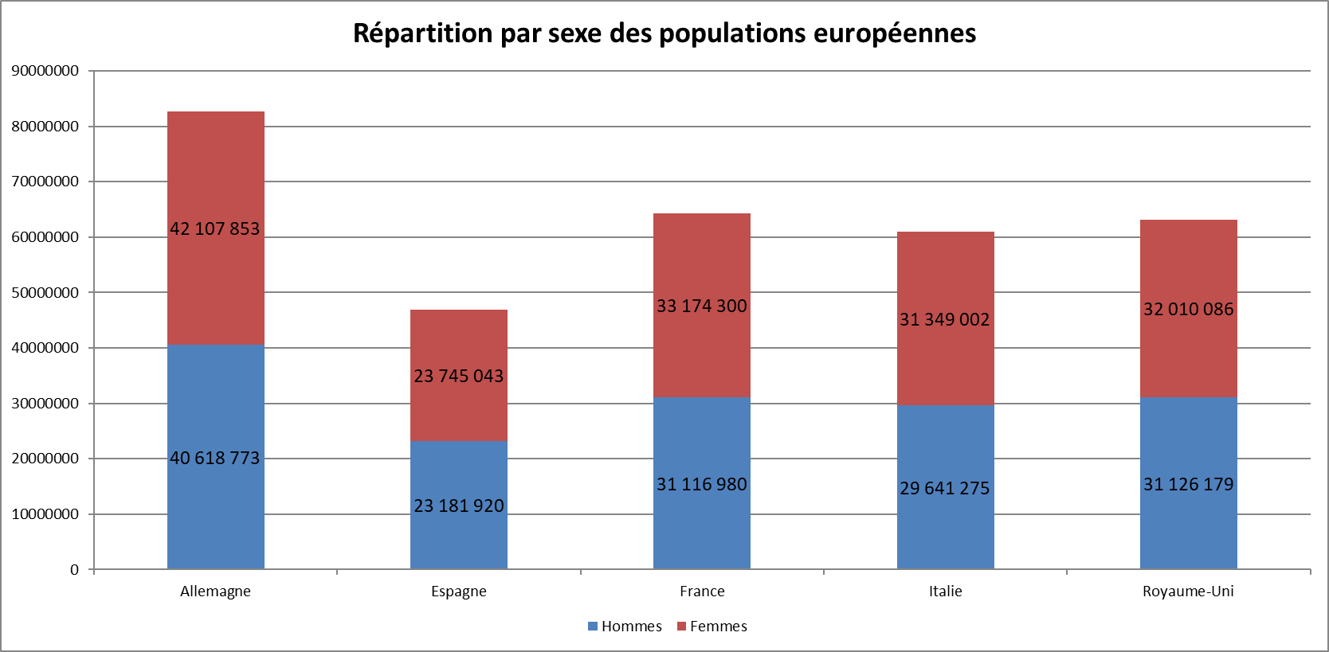
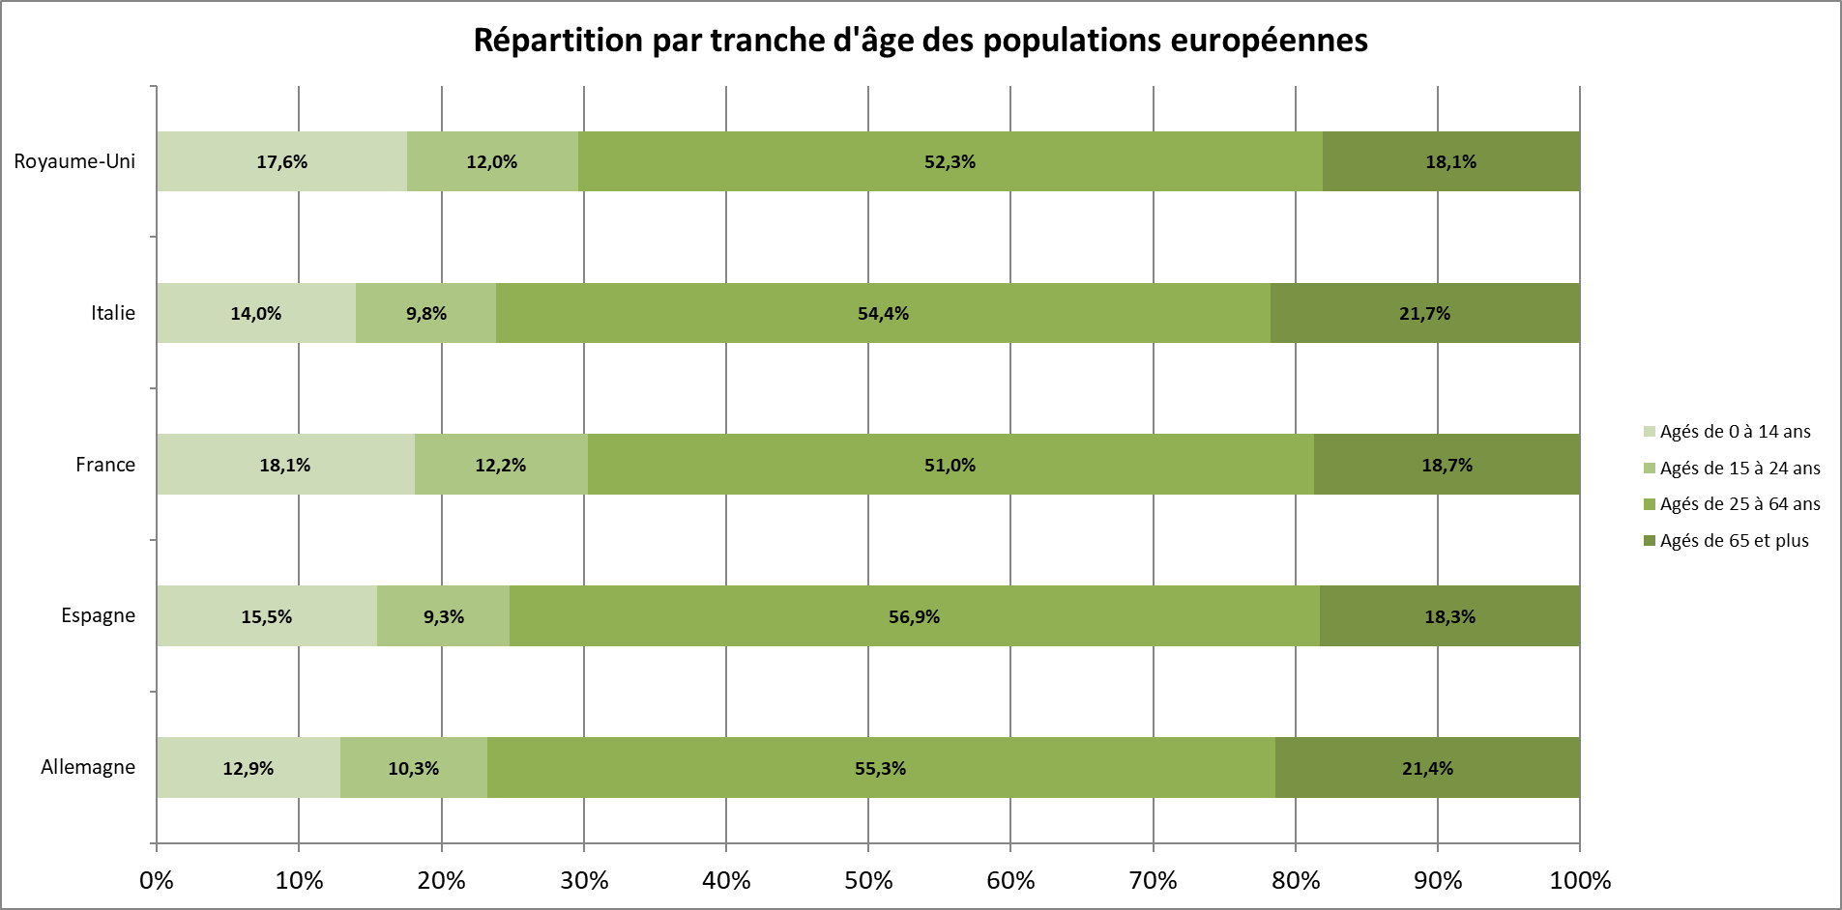
Exercice 1
Reproduire les 2 graphiques ci-après…

 | Populations pour l'année 2013
 | Pays | Population | % Hommes | % Femmes | Hommes | Femmes | Age entre 0 et 14 ans | Age entre 15 et 24 ans | Age entre 25 et 64 ans | Age entre 65 et plus | Source :
 | Allemagne | 80,620,000 | 49.1% | 50.9% | 39584420 | 41035580 | 12.9% | 10.3% | 55.3% | 21.4% | http://www.worldometers.info/fr/population-mondiale/
 | Espagne | 46,926,963 | 49.4% | 50.6% | 23181920 | 23745043 | 15.5% | 9.3% | 56.9% | 18.3%
 | France | 64,291,280 | 48.4% | 51.6% | 31116980 | 33174300 | 18.1% | 12.2% | 51.0% | 18.7%
 | Italie | 60,990,277 | 48.6% | 51.4% | 29641275 | 31349002 | 14.0% | 9.8% | 54.4% | 21.7%
 | Royaume-Uni | 63,136,265 | 49.3% | 50.7% | 31126179 | 32010086 | 17.6% | 12.0% | 52.3% | 18.1%

Exercice 3
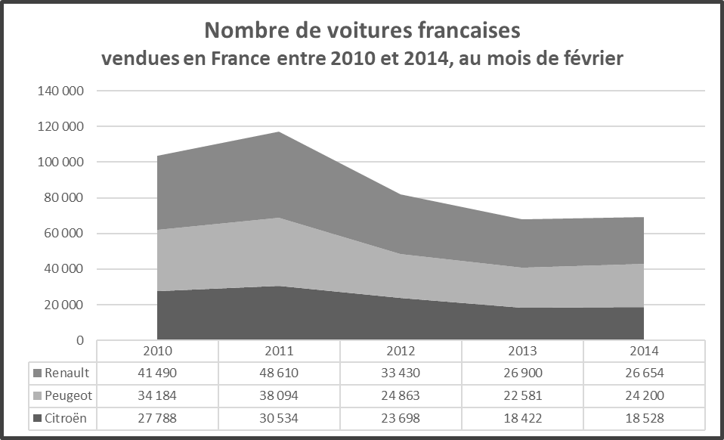
Reproduisez le graphique ci-après…

Nombre de voitures françaises vendues en France entre 2010 et 2014, au mois de février
 |  |  |  |  |  | Source :
 | 2010 | 2011 | 2012 | 2013 | 2014 | http://www.ccfa.fr/Voitures-particulieres-en-France
Citroën | 27,788 | 30,534 | 23,698 | 18,422 | 18,528 | Fichier Février 2014 à télécharger format excel
Peugeot | 34,184 | 38,094 | 24,863 | 22,581 | 24,200
Renault | 41,490 | 48,610 | 33,430 | 26,900 | 26,654
Total | 103,462 | 117,238 | 81,991 | 67,903 | 69,382

Exercice 4
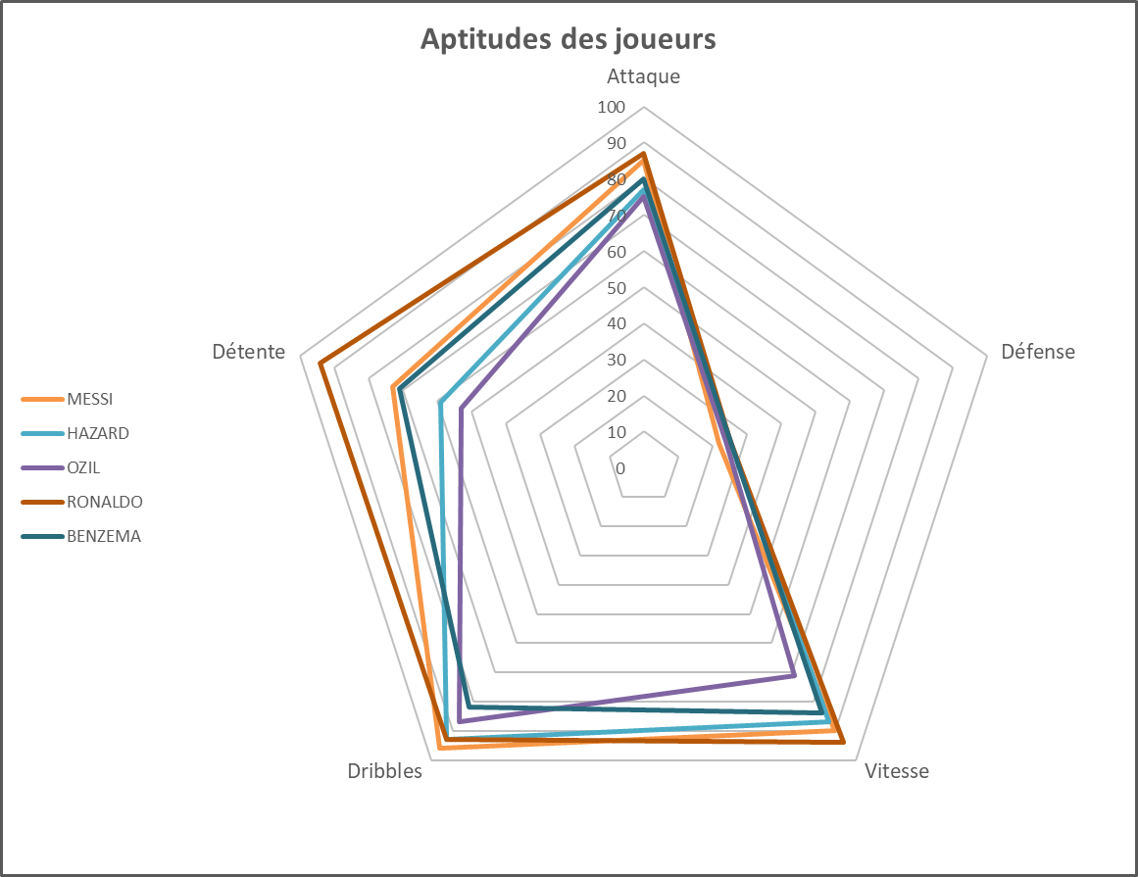
Reproduisez le graphique ci-après…

Aptitudes de joueurs de football pour différents items

 | Joueur | Position | Age | Attaque | Défense | Vitesse | Dribbles | Détente | source | http://sofifa.com/players?hl=fr-FR
 | MESSI | AT | 27 | 85 | 22 | 90 | 96 | 73
 | HAZARD | MI | 23 | 77 | 25 | 87 | 93 | 59
 | OZIL | MI | 25 | 75 | 24 | 71 | 87 | 53
 | RONALDO | AT | 29 | 87 | 25 | 94 | 93 | 94
 | BENZEMA | AT | 26 | 80 | 25 | 84 | 82 | 71

Exercice 5
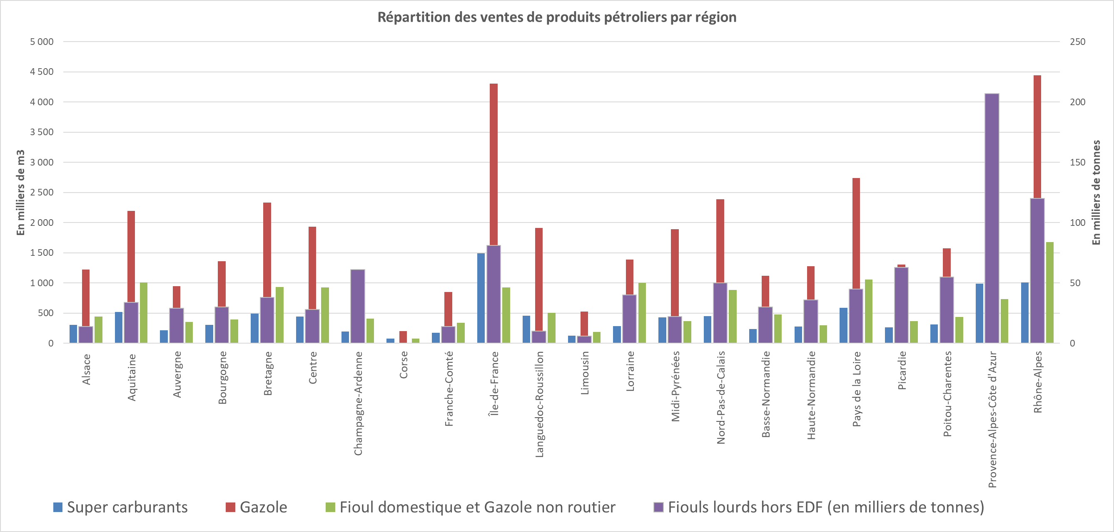
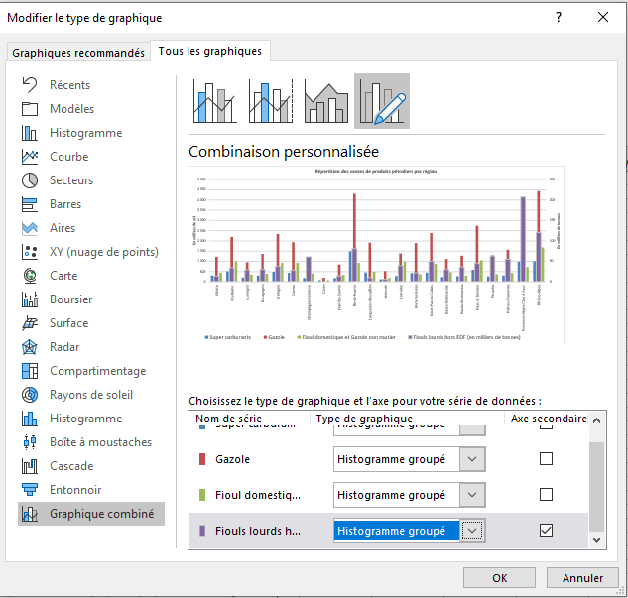
Il s'agit ici de réaliser un graphique avec, pour chaque région, les 4 types de carburants
Attention il faut utiliser une double échelle car certaines il y a 2 unités de mesure dans le tableau
Répartition par région des carburants en milliers de mètres cubes
 | Région | Super carburants | Gazole | Fioul domestique et Gazole non routier | Fiouls lourds hors EDF (en milliers de tonnes)
1 | Alsace | 307 | 1,221 | 446 | 14
2 | Aquitaine | 517 | 2,195 | 1,011 | 34
3 | Auvergne | 216 | 950 | 356 | 29
4 | Bourgogne | 307 | 1,362 | 395 | 30
5 | Bretagne | 492 | 2,330 | 930 | 38
6 | Centre | 441 | 1,933 | 926 | 28
7 | Champagne-Ardenne | 195 | 1,102 | 406 | 61
8 | Corse | 80 | 204 | 77 | 0
9 | Franche-Comté | 175 | 848 | 338 | 14
10 | Île-de-France | 1,491 | 4,304 | 927 | 81
11 | Languedoc-Roussillon | 460 | 1,914 | 502 | 10
12 | Limousin | 123 | 528 | 186 | 6
13 | Lorraine | 287 | 1,388 | 1,002 | 40
14 | Midi-Pyrénées | 427 | 1,891 | 370 | 22
15 | Nord-Pas-de-Calais | 447 | 2,386 | 885 | 50
16 | Basse-Normandie | 234 | 1,121 | 475 | 30
17 | Haute-Normandie | 275 | 1,277 | 300 | 36
18 | Pays de la Loire | 591 | 2,742 | 1,056 | 45
19 | Picardie | 262 | 1,302 | 370 | 63
20 | Poitou-Charentes | 309 | 1,574 | 434 | 55
21 | Provence-Alpes-Côte d'Azur | 987 | 3,161 | 733 | 207
22 | Rhône-Alpes | 1,011 | 4,441 | 1,680 | 120

Source Insee

Exercice 6
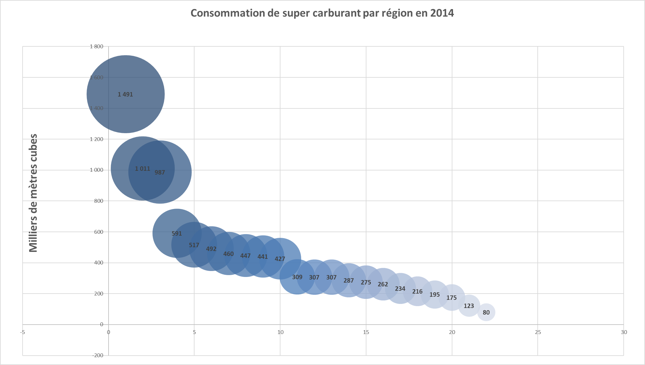
Reproduire le diagramme ci-après…

Classement des consommations de supercarburant par région, en milliers de mètres cubes, en 2014

Région | Classement | Super carburants
Île-de-France | 1 | 1,491
Rhône-Alpes | 2 | 1,011
Provence-Alpes-Côte d'Azur | 3 | 987
Pays de la Loire | 4 | 591
Aquitaine | 5 | 517
Bretagne | 6 | 492
Languedoc-Roussillon | 7 | 460
Nord-Pas-de-Calais | 8 | 447
Centre | 9 | 441
Midi-Pyrénées | 10 | 427
Poitou-Charentes | 11 | 309
Alsace | 12 | 307
Bourgogne | 13 | 307
Lorraine | 14 | 287
Haute-Normandie | 15 | 275
Picardie | 16 | 262
Basse-Normandie | 17 | 234
Auvergne | 18 | 216
Champagne-Ardenne | 19 | 195
Franche-Comté | 20 | 175
Limousin | 21 | 123
Corse | 22 | 80

Conseil
Sélectionnez les valeurs de consommation puis créez le graphique
Clic droit puis sélectionnez les données puis pour axe des X : sélectionnez les noms des régions
Clic droit et étiquettes de données : ajouter des étiquettes de données centrées
Clic droit format de données : cliquer sur taille du diamètre

